Hoja1
 |  | OFICINA PARA ADOPCIONES (OPA) GERENCIA ADMINISTRATIVA DEPARTAMENTO DE TALENTO HUMANO PROCESOS DE SELECCIÓN REALIZADOS DURANTE LOS MESES DE OCTUBRE A DICIEMBRE 2023 |  |  |  |  | 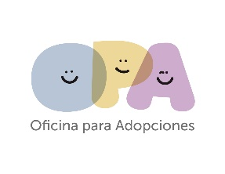
No. | PLAZA SOMETIDA A CONCURSO | CONCURSO |  | RÉGIMEN DE CONTRATACIÓN |  |  | CANDIDATOS EVALUADOS | CANDIDATOS SELECCIONADOS | MES DE PROCESO | MES DE CONTRATACION
 |  | INTERNO | EXTERNO | LEY DE SALARIO | CONTRATO | INTERINATO
1 | Medico Pediatra |  | X |  | X |  | 3 | 1 | septiembre | octubre
2 | Jefe de la Unidad de Gestión Documental y Archivo |  | X |  | X |  | 6 | 1 | octubre | noviembre
3 | Técnico en Gestión Documental y Archivo |  | X |  | X |  | 2 | 1 | octubre | noviembre
4 | Colaborador Administrativo de Gestión Documental |  | X |  | X |  | 2 | 1 | octubre | noviembre
5 | Técnico Financiero |  | X |  | X |  | 4 | 2 | octubre | noviembre
6 | Jefe del Departamento de Presupuesto |  | X |  | X |  | 3 | 1 | octubre | noviembre
 | TOTAL |  |  |  |  |  | 20 | 7

